REKOMENDĀCIJAS
EKSPERTA ATZINUMS (PARAUGS)

Objekta fotofiksācijas (ēkas kopskats, galvenie ieejas mezgli)

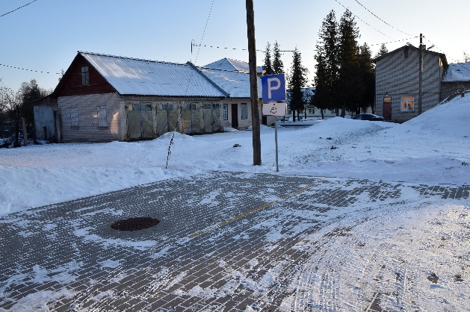
 |  | 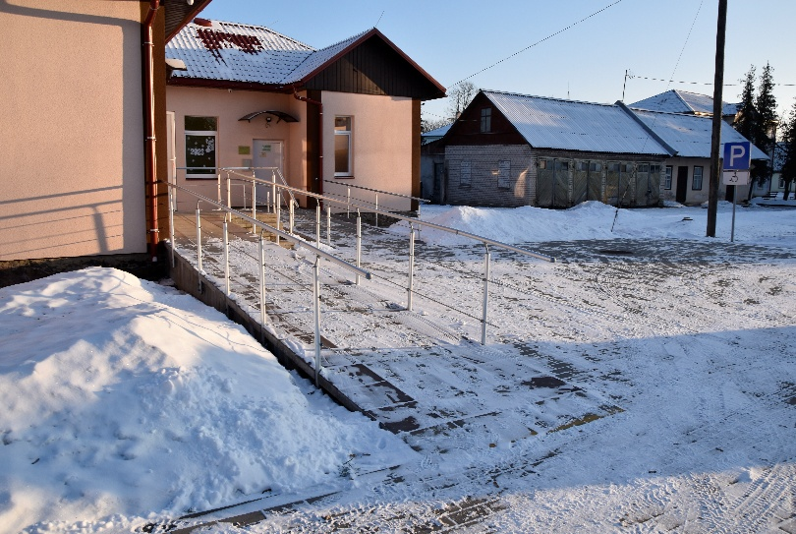 | 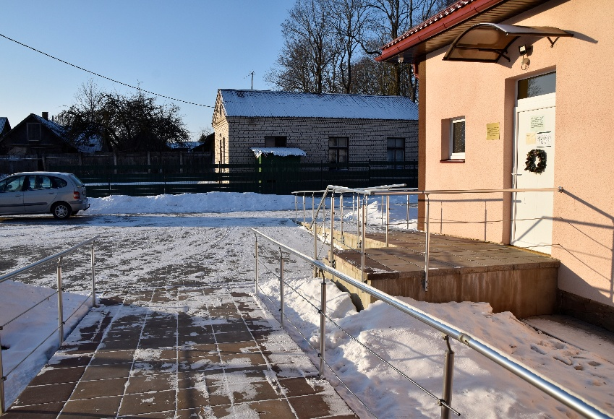
pie ēkas 20m attālumā no galvenās ieejas ir izveidota invalīdu autostāvvieta ar vertikālu un horizontālu apzīmējumu |  | pie ieejas ir izveidota uzbrauktuve un tā atrodas 20m no invalīdu autostāvvietas | pie katras ēkas galvenās ieejas ir izveidotas uzbrauktuves ar atbilstošu slīpumu
citi foto |  | citi foto | citi foto
fotofiksācijas apraksts tādā apjomā un detalizācijā, kas pietiekama, lai pārliecinātos par konstatējuma patiesumu, tiem, kas nav bijuši objektā. |  | fotofiksācijas apraksts tādā apjomā un detalizācijā, kas pietiekama, lai pārliecinātos par konstatējuma patiesumu, tiem, kas nav bijuši objektā. | fotofiksācijas apraksts tādā apjomā un detalizācijā, kas pietiekama, lai pārliecinātos par konstatējuma patiesumu, tiem, kas nav bijuši objektā.
Vispusīga situācijas analīze skaidrojot gan priekšrocības, gan trūkumus, to jēgu un ar tiem saistītos riskus — ar izglītojošu pievienoto vērtību projektētājiem un klientiem. Piemēram: Objektā ir konstatētas vairākas būtiskas neatbilstības pret Ministru kabineta 2021. gada 19. oktobrī noteikumos Nr. 693 "Būvju vispārīgo prasību būvnormatīvs LBN 200-21"noteiktajām prasībām. Nenovēršōt šīs neatbilstības, projekts var radīt šķēršļus personu ar invaliditāti starptautiskajos tiesību aktos noteikto tiesību īstenošanai. Vienlīdzība, iekļaušana, nediskriminācija un pamattiesību ievērošana ir noteikta kā horizontāls princips visās ES fondu atbalsta jomās un ir īpaši uzsvērts, ka jo īpaši jāņem vērā nepieciešamību nodrošināt piekļuves iespējas personām ar invaliditāti. ANO Konvencijas par personu ar invaliditāti vienlīdzīgām tiesībām 9. pantā ir noteikts: lai personas ar invaliditāti varētu dzīvot neatkarīgi un pilnvērtīgi piedalīties visās dzīves jomās, dalībvalstis veic atbilstošus pasākumus, lai vienlīdzīgi ar citiem nodrošinātu personām ar invaliditāti piekļūstamību būvētai videi, transportam, informācijai un sakariem, tostarp informācijas un komunikācijas tehnoloģijām un sistēmām, un citiem objektiem un pakalpojumiem, kas ir atvērti vai ko sniedz sabiedrībai gan pilsētās, gan lauku rajonos. Piekļūstama vide cilvēkiem ar funkcionāliem traucējumiem sniedz iespēju patstāvīgi, sev pieņemamā un ērtā veidā saņemt nepieciešamos pakalpojumus jebkurā vietā, tā dod iespējas brīvi iekļauties izglītībā, nodarbinātībā un citos sabiedriskajos procesos un sazināties ar cilvēkiem. Tā nodrošina pieeju ikdienai un darbam, kā arī sniedz iespējas kvalitatīvi pavadīt laiku ārpus mājas. Jo piekļūstamāka ir vide, jo lielākas iespējas cilvēkam būt patstāvīgam un neatkarīgam. Lai nodrošinātu pilna cikla piekļūstamību objektā, projektam ir jāveic darbības, lai ne tikai novērstu novērstu neatbilstības, bet arī ieviestu labo praksi, kas nav noteikta būvnormatīvos, bet ir būtisks priekšnosacījums
N.p.k. | Konstatējumi | Rekomendācijas | Trūkumu/neatbilstību novēršanas laiks | Fotofiksācijas
NEATBILSTĪBAS
Nr. | neatbilstības apraksts, norādot konkrētu normatīvā dokumenta punktu, pret kuru ir konstatēta neatbilstība | - aprakstīti viens vai vairāki iespējamie risinājumi, kas ir atbilstoši konkrētai ēkai; - skaidrojums, kādus riskus lietotājiem, īpaši cilvēkiem ar funkcionāliem traucējumiem rada vai var radīt konstatētā neatbilstība; - sniegtās rekomendācijas ir jēgpilnas un atbilstošas normatīvajiem aktiem, par konkrēto objektu; - rekomendācijas ar/par augstākiem standartiem/labo praksi, vai dažādai funkcionalitātei, detalizācijai, navigācijai; - pielikumā var papildināt ar labās prakses piemēriem - foto un apraksts. | 1) Vienojas ar finansējuma saņēmēju par neatbilstības novēršanas laiku; 2) informē CFLA par konstatēto neatbilstību | fotofiksācijas apraksts tādā apjomā un detalizācijā, kas pietiekama, lai pārliecinātos par konstatējuma patiesumu, tiem, kas nav bijuši objektā.
piemērs:
1 | Uzbrauktuve DAC ēkā neatbilst LBN 200-21 48.punktā noteiktajam - margām nav izveidoti rokturi divos augstumos | Lai nodrošinātu ērtāku un drošāku uzbrauktuves lietošanu cilvēkiem ar funkcionēšanas ierobežojumiem, t.sk. cilvēkiem ratiņķrēslā, aicinām nodrošināt uzbrauktuves ar margām divos augstumos 0,7 m (ko izmanto cilvēki riteņkrēslā) un 1,1 m (ko izmanto cilvēki ar kustību traucējumiem, bet nav ratiņkrēsla lietotāji) augstumā abās pusēs. LBN 200-21 48. punkts: Pandusa abās pusēs paredz margas ar rokturiem divos līmeņos ar augstumu 0,70 metri un 1,1 metrs no grīdas līmeņa. Pandusu aprīko ar apmalēm visā tā garumā 0,1 metra augstumā. Labā prakse: Uzbrauktuves margas sniedzas 0,3 metri pāri uzbrauktuves sākumam un beigām un tās gali ir noapaļoti uz leju, ja margu rokturis ir pārtraukts. Margām jābūt kontrastējošām pret apkārtējo vidi. | 1) Vienojas ar finansējuma saņēmēju par neatbilstības novēršanas laiku; 2) informē CFLA par konstatēto neatbilstību | 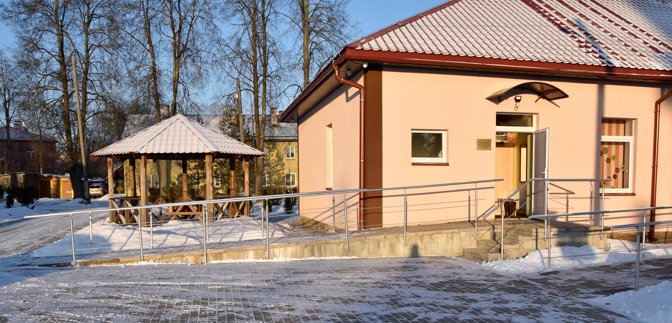
2 | DAC ēkā nav pilnīgi nodrošināta vides un informācijas piekļūstamība cilvēkiem ar redzes traucējumiem, kā to paredz LBN 200-21 "Publiskas būves" 50.5. punkts: pandusa sākumā un beigās nav marķējuma visa pandusa platumā | Lai nodrošinātu cilvēkiem ar redzes traucējumiem brīvu un drošu pārvietošanos, aicinām nodrošināt pandusu ar kontrastējošiem un taktiliem apzīmējumiem, kā to paredz LBN 200-21: 50.5. līmeņu maiņu pandusa vai lokālās uzbrauktuves sākumā un beigās, kā arī kāpņu pirmo un pēdējo pakāpienu marķē ar spilgtu kontrastējošu ne mazāk kā 5 cm platu svītru visā kāpņu, pandusa vai lokālās uzbrauktuves platumā vai kāpņu pirmo un pēdējo pakāpienu vai kāpņu laukumiņu marķē ar kontrastējošām krāsām. Labā prakse: Uzbrauktuves margu sākums un beigas ir apzīmēti ar kontrastējošu joslu. | 1) Vienojas ar finansējuma saņēmēju par neatbilstības novēršanas laiku; 2) informē CFLA par konstatēto neatbilstību | 
3 | Rokturis DAC dušas telpā nav ērti lietojams cilvēkiem ar kustību traucējumiem, kā tas ir noteikts LBN 200-21 120. un 123. (ar visiem apakšpunktiem). | Lai nodrošinātu iespēju izmantot dušu cilvēkiem ar kustību traucējumiem, aicinām dušas telpu pielāgot atbilstoši Aicinām vertikālo rokturi novietot blakus dušas klausulei no kreisās puses 0,9 m - 1,6 m augstumā, horizontālo rokturi uz sienas no labās puses 0,9 m augstumā. Lai nodrošinātu ērtu dušas lietošanu visiem cilvēkiem, dušas uzgaļa stienis jāpiestiprina no 0,9 līdz 2 metru augstumā. Labā prakse: 1. Ērti lietojama un ergonomiska furnitūra (nedrīkst lietot apaļus rokturus). 2. Dušas telpas durvis no iekšpuses ir aprīkotas ar rokturi visā durvju platumā (atvieglo durvju aizvēršanu cilvēkiem ar vāju satvērienu). 3. Ir paredzēti kruķu turētāji. 4. Ja nav nolaižamais sēdeklis, duša ir aprīkota ar pārnēsājamo dušas krēslu ar muguriņu ar augstumu regulēšanas iespējām. | 1) Vienojas ar finansējuma saņēmēju par neatbilstības novēršanas laiku; 2) informē CFLA par konstatēto neatbilstību | 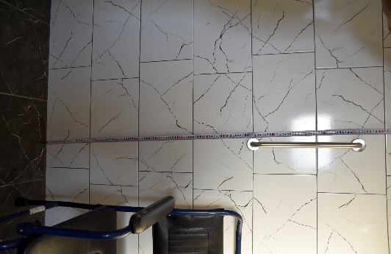
4 | Sanitārā telpa nav atbilstoši aprīkota - nav spoguļa un dvieļu turētājs ir neatbilstošā augstumā. Tas ir pretrunā ar LBN 200-21 punktiem 119.11., 119.12., 119.13. | Lai nodrošinātu ērtāku sanitārtehnisko telpu lietošanu ratiņkrēslu lietotājiem, aicinām aprīkot šo telpu ar spoguli virs izlietnes, ziepju un dvieļu turētājiem sasniedzamā ratiņkrēsla lietotājiem attālumā. Spoguļa apakšējo malu jāizvieto ne augstāk kā 1 metru no grīdas līmeņa vai spogulis ir vertikāli regulējams dažādos leņķos, kā to paredz LBN 200-21 "Publiskas būves" 119.12. punkts. Ziepju turētāju jānovieto 0,9 m - 1,1 m augstumā un dvieļu turētāju jānovieto 1,1 m augstumā no grīdas līmeņa, kā to paredz LBN 200-21 "Publiskas būves" 119.11. un 119.13. punkti. | 1) Vienojas ar finansējuma saņēmēju par neatbilstības novēršanas laiku; 2) informē CFLA par konstatēto neatbilstību | 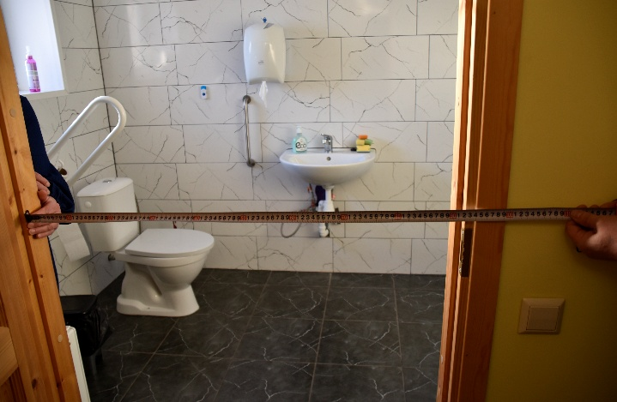
5 | Neatbilstoši LBN 200-21 123.5.4.punktam ierīkota dušas telpas palīdzības poga | Lai nodrošinātu ērtu dušas telpas lietošanu visiem cilvēkiem, tai skaitā cilvēkiem ratiņkrēslā, aicinām dušas telpu aprīkot arī ērti sasniedzamu no dušas krēsla palīdzības auklu, kā to paredz LBN 200-21 "Publiskas būves" 123.5.4. punkts: telpu aprīko ar palīdzības pogām 0,15 un 0,9 metru augstumā no grīdas līmeņa. Augstākā palīdzības poga ir paredzēta, lai to var sasniegt no sēdus vai stāvus stāvokļa, savukārt zemākā poga nepieciešama gadījumos, ja cilvēks ir nokritis uz zemes. Labā prakse: papildus divām palīdzības pogām ierīkota 0.15m no grīdas palīdzības aukla, kas ir nostiepta pa telpas perimetru. Tas ļauj visērtāk un drošāk izsaukt palīdzību gadījumā, ja cilvēks ir nokritis uz grīdas un palīdzības pogu nevar aizsniegt. Aicinām aprīkot dušas telpu ar ērti sasniedzamiem no dušas krēsla dvieļu un ziepju turētāju 1,0–1,2 metru augstumā. | 1) Vienojas ar finansējuma saņēmēju par neatbilstības novēršanas laiku; 2) informē CFLA par konstatēto neatbilstību | 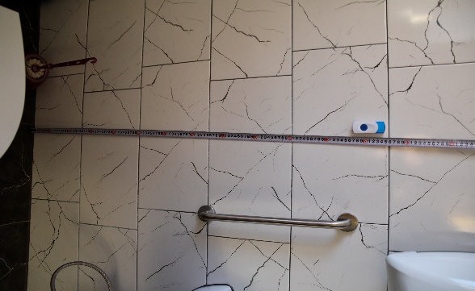
ATKĀPES UN TRŪKUMI - šajā sadaļā iekļauj tās atkāpes un trūkumus, kuriem ir ieteikuma raksturs (kas nav noteikts normatīvajos aktos)
1. | Ieteikums par atbildīgās personas telefona numuru pie uzbrauktuves | Pie ieejas ēkā vai uzbrauktuves sākumā norādīt informāciju telefona numuru, pa kuru ir sasniedzams personāls, ar kuru vajadzības gadījumā var sazināties un saņemt palīdzību. Piemēram, ja cilvēks ar funkcionāliem traucējumiem nevar patstāvīgi iekļūt ēkā. Ir jābūt iespējai sazināties arī ar īsziņas palīdzību - cilvēkiem ar dzirdes traucējumiem. | lūdzam norādīt izpildes laiku
2. | Rokturis dušas telpā nav ērti lietojams cilvēkiem ar kustību traucējumiem | Lai nodrošinātu ērtu sanitārtehniskās telpas ērtu lietošanu cilvēkiem ar kustību traucējumiem, aicinām atbalsta rokturi pie klozetpoda, kas uz doto brīdi piestiprināts pie sienas vertikāli, aicinām šo rokturi novietot horizontāli, pagriežot to pa kreisi. | lūdzam norādīt izpildes laiku | var pievienot labās prakses piemēru
3. | Ieteikums par dušas telpas ziepju/dvieļu turētājiem | Lai nodrošinātu ērtu dušas telpas lietošanu visiem cilvēkiem, tai skaitā cilvēkiem ratiņkrēslā, aicinām dušas telpu aprīkot arī ērti sasniedzamu no dušas krēsla dvieļu un ziepju turētāju 1,0–1,2 metru augstumā. | lūdzam norādīt izpildes laiku | var pievienot labās prakses piemēru
4. | Ieteikums par pārnēsājamu indukcijas cilpu | Lai nodrošinātu iespēju cilvēkiem ar dzirdes traucējumiem saņemt pakalpojumus, aicinām izvērtēt iespēju iegādāties pārnēsājamu indukcijas cilpu, ko var izmantot saziņai ar personālu vai citiem pakalpojuma saņēmējiem. | lūdzam norādīt izpildes laiku
Kur meklēt papildus informāciju
1. | Metodiskie materiāli par vides piekļūstamību | Lai iepazītos ar labās prakses risinājumiem un ieteikumiem, aicinām iepazīties ar Labklājības ministrijas vadlīnijām, prezentācijām un semināru saturu. Pieejams šeit: https://www.lm.gov.lv/lv/vides-un-informacijas-pieklustamiba
2. | Labās prakses ieteikumi vides piekļūstamības nodrošināšanai papildus LBN 200-21 noteiktajam | Aicinām iepazīties ar labās prakses ieteikumiem. Pieejams šeit: https://www.lm.gov.lv/lv/labas-prakses-ieteikumi-vides-pieklustamibas-nodrosinasanai-papildus-lbn-200-21-noteiktajam-2022
3. | Piekļūstamības standarts | Lai iegūtu vairāk informācijas par dažādiem vides pieejamības risinājumiem un ieteikumiem, aicinām izmantot Eiropas dalībvalstu apbūvētas vides piekļūstamības standartu "Apbūvētas vides pieejamība un izmantojamība. Funkcionālās prasības". Pieejams šeit: https://www.lvs.lv/lv/products/153687
4. | Ieteikumi iekļaujošas vides veidošanai | Lai iegūtu vairāk informācijas par iekļaujošas sabiedrības veidošanu, aicinām iepazīties ar Labklājības ministrijas izstrādātājiem metodiskiem materiāliem. Pieejams šeit: https://www.lm.gov.lv/lv/ieteikumi-un-celvezi
* Dokuments ir parakstīts ar drošu elektronisko parakstu un satur laika zīmogu

